상품제안서
모스니에 제로웨이스트 대나무칫솔+치약+스텐빨대+세척솔+생분해케이스 | 상품코드: F25983

 |  |  |  |  |  |  | 02-412-0044 | www.easy1.co.kr
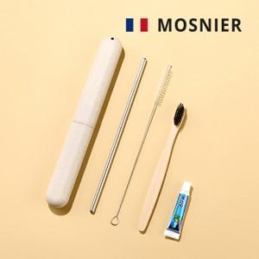

【상세/제작정보】 | 레이저및 컬러인쇄 별도문의

【인쇄/포장옵션】 | 레이저, 스티커, 풀칼라 / 포장지포장

【공급단가】 | 수량 | 100~ | 300~ | 500~ | 1,000~ | 3,000~
*VAT별도 | 단가 | 2,340원 | 2,300원 | 2,250원 | 2,160원 | 2,070원

【상품 URL】 | https://dev.easy1.co.kr:443/src/goods_detail.php?gdno=25983

